Sheet2
Số mục thực hiện
Pending
Đang thực hiện
Đã xong
Hạng mục NG
Kết quả công việc
Đối sách cải tiến
STT | Nội dung | Hình ảnh
1 | Mục danh mục kế hoạch sẽ hiển thị thêm số hạng mục cần thực hiện của kế hoạch ấy, đang thực hiện mấy mục, đã xong mấy mục, có mấy mục NG | 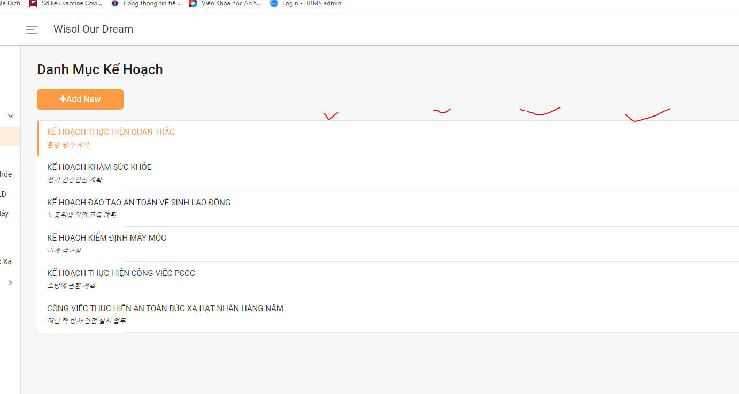
2 | Phần up kết quả công việc cần thêm cột hiện thị kết quả (OK hay NG), 1 cột đối sách cải tiến | 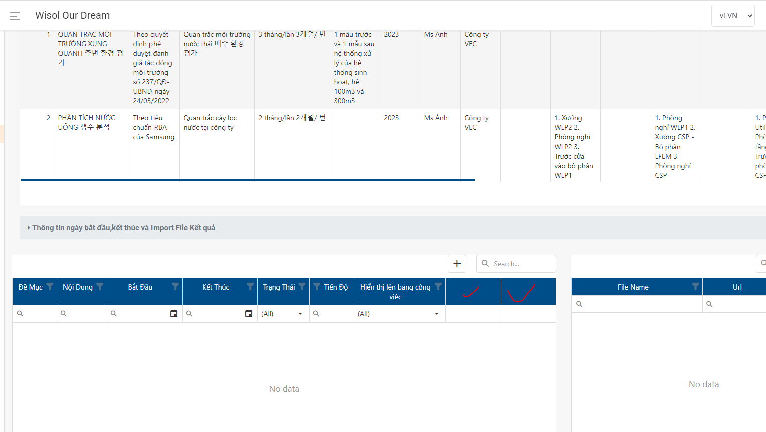
3 | Thêm 1 folder về theo dõi tiến trình cải tiến của tất cả những hạng mục NG
4 | Thêm 1 Folder về việc quản lý các loại giấy phép
5 | Thêm 1 Folder về việc theo dõi các lần cơ quan nhà nước kiểm tra

